Consignes
 | DOSSIER 2 – SUIVI DES VENTES
 | Base documentaire : documents 2, 3 et 4

 | Les Thermes Marins de Saint-Malo, le centre de thalassothérapie historique du groupe Raulic, propose différents séjours (ou forfaits) combinant des soins et massages d’hydrothérapie marine, d’algothérapie, de kinésithérapie et d’activités physiques, ainsi que des soins spa (modelage corps ou visage). Le détail de tarification des séjours est présenté dans le document 2.

 | Soucieux de toujours innover et faire évoluer ses savoir-faire, le centre propose chaque année un nouveau séjour. La nouveauté 2022 est le forfait MER & MÉDITATION.

 | Jean-Michel Colleu, directeur du centre de thalassothérapie des Thermes Marins de Saint-Malo, souhaite suivre l’évolution des ventes de ce nouveau forfait sur le tableau de bord présenté dans le document 3 (feuille « SuiviVentesRecap »).

 | Le détail de la tarification des séjours de base pour 6 jours sans hébergement est présenté dans le document 3 (feuille « TarifsThalasso »).

 | Le document 3 (feuille « VentesThalasso ») retrace un extrait du suivi des ventes.

 | Mission n° 1 : finalisation du suivi des ventes.

 | Pour réaliser cette mission :

 | 1. Écrire, dans l’annexe B (à rendre avec la copie), les formules des cellules des feuilles « VentesThalasso » et « SuiviVentesRecap ».

Feuille VentesThalasso
I2
L2
H19
K2
Feuille SuiviVentesRecap
C4

 | 2. Préciser les éléments d’ergonomie, de formatage et/ou de validation mis en place pour les colonnes F, H et L de la feuille « VentesThalasso ».

 | 3. Indiquer si le jeu d’essai de données de la feuille « VentesThalasso » permet de contrôler la vraisemblance des résultats des formules pour toutes les possibilités de tarifs. Justifier.

 | Jean-Michel Colleu fixe annuellement des objectifs de vente à atteindre chaque mois.
 | Un tableau croisé dynamique à partir de la feuille « VentesThalasso » a été créé à ces fins. Son contenu est le suivant :
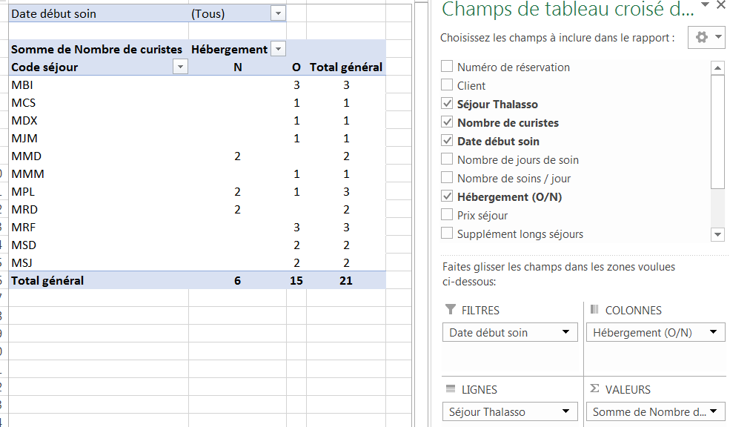

 | Mission n° 2 : exploitation du suivi des ventes.

 | Pour réaliser cette mission :

 | 4. Expliquer ce qu’est un tableau croisé dynamique et proposer un titre qui pourrait être donné à ce tableau.

 | 5. Dire, à partir du tableau croisé dynamique, si l’objectif « les forfaits Thalasso sans hébergement représentent un taux inférieur à 25 % des ventes du mois » est atteint pour le mois de janvier. Justifier.

 | Jean-Michel Colleu souhaite automatiser la révision des tarifs de thalasso pour les prochaines années.
 | Un programme nommé « NouveauTarif » est déclenché à l’aide du bouton « Révision prix » figurant sur la feuille de calcul « TarifsThalasso ». Ce programme permet de copier la feuille « TarifsThalasso » dans une nouvelle feuille renommée en fonction de l’année saisie par l’utilisateur.
 | Le programme « NouveauTarif » va également permettre d’augmenter les tarifs du tableau de la nouvelle feuille à partir d’un pourcentage demandé à l’utilisateur.
 | Par exemple, si l’utilisateur saisit 2 comme pourcentage d’augmentation, tous les tarifs seront augmentés de 2 %.
 | Une ébauche de programme vous est donnée en document 4.

 | Mission n° 3 : automatisation du modèle de calcul.

 | Pour réaliser cette mission :

 | 6. Expliquer le rôle de chacune des quatre lignes encadrées dans le programme.

 | 7. Compléter, sur votre copie, le programme intitulé « Nouveau Tarif » afin qu’il atteigne son objectif.

 | Sub NouveauTarif() 'Nouvelle feuille de tarif révisé

 | 'déclaration variables
 | Dim NomFeuille As String
 | Dim Annee As Integer
 | Dim NumeroLigne As Integer
 | Dim NumeroColonne As Integer
 | Dim Augmentation As Single
 | Dim Tarif As Single
 | Dim NouveauTarif As Single

 | 'positionnement sur la feuille TarifThalasso
 | Sheets("TarifsThalasso").Select
 | ActiveSheet.Copy After:=Sheets(Sheets.Count) 'nouvelle feuille
 | Sheets(Sheets.Count).Select 'Sélection de la nouvelle feuille

 | Annee = InputBox("Donner l'année :")
 | NomFeuille = "TarifsThalasso " & Annee
 | ActiveSheet.Name = NomFeuille
 | Cells(1, 1) = "Tarifs applicables à la date du 1er janvier " & Annee

 | NumeroLigne = 5
 | NumeroColonne = 4

 | Augmentation = InputBox("Donner le pourcentage d'augmentation :")

 | 'positionnement sur la première valeur du tableau de tarifs de la nouvelle feuille
 | Cells(NumeroLigne, NumeroColonne).Select

 | … Partie à écrire sur votre copie…

 | End Sub

TarifsThalasso
Tarfs applicables à la date du 1er janvier 2022

 |  | THALASSO SANS HÉBERGEMENT
Code Séjour | Séjour | Soins / jour | 6 jours
MRF | MER & REMISE EN FORME | 4 | 768 €
MDT | MER & DÉTENTE | 4 | 972 €
MRD | MER & RÉÉDUCATION | 4 | 1,020 €
MSJ | MER & SOINS DES JAMBES | 4 | 768 €
MSD | MER & SOINS DU DOS | 4 | 1,020 €
MCS | MER & CAPITAL SOMMEIL | 4 | 1,020 €
MPL | MER & PLÉNITUDE | 4 | 1,104 €
MBI | MER & BIEN ÊTRE INTENSE | 4 | 1,452 €
MAA | MER & ANTI-ÂGE | 4 | 1,158 €
MMD | MER & MÉDITATION | 4 | 1,452 € | * Nouveauté 2022
MPF | MER & POIDS FORME | 4 | 972 €
MDX | MER & DÉTOX | 4 | 1,158 €
MMM | MER & MINCEUR AU MASCULIN | 4 | 1,098 €
MMF | MER & MINCEUR AU FEMININ | 4 | 1,098 €
MJM | MER & JEUNE MAMAN | 4 | 972 €
MMB | MER & MAMAN BÉBÉ | 4 | 1,182 €

 | Déduction pour 18 soins au lieu de 24 soins/semaine : |  |  | -84 €
 | Tous les forfaits se déclinent en version Premium : 12 jours —48 soins : |  |  | -15% | sur la deuxième semaine
 | Tarif hébergement par jour : | 70 €

Révision prix

